员工差旅明细
 | 【员工差旅报销单】

 |  | 姓名: |  | 张雨馨 |  | 职位: | 助理
 |  | 发生地: |  | 天津 |  | 部门: | 会奖6部
 |  | 发生日期: |  | 2023.11.19-2023.11.23 |  | 报销日期: | 2023.00
 |  |  |  |  |  | 团号:

 | 序号 | 报销项目 | 用途 |  | 实际报销金额 | 合格发票金额 | 不合格发票金额 | 备注
 | 1 | 差旅费 | 餐费 |  | 52.00 | 52.00 |  | 11.19用餐
 | 2 |  | 餐费 |  | 31.60 | 0.00 | 31.60 | 11.20用餐
 | 3 |  | 餐费 |  | 34.00 | 34.00 |  | 11.21用餐
 | 4 |  | 餐费 |  | 33.10 | 33.10 |  | 11.22用餐
 | 6 |  | 市内交通（打车） |  | 11.00 | 11.00 |  | 11.19火车站-酒店
 | 7 |  | 市内交通（打车） |  | 10.50 | 10.50 |  | 11.19餐厅-会场
 | 8 |  | 市内交通（打车） |  | 11.90 | 11.90 |  | 11.19会场-酒店
 | 9 |  | 市内交通（打车） |  | 12.29 | 12.29 |  | 11.20酒店-会场
 | 10 |  | 市内交通（打车） |  | 9.30 | 9.30 |  | 11.20会场- 酒店
 | 11 |  | 市内交通（打车） |  | 11.78 | 11.78 |  | 11.21酒店-会场
 | 12 |  | 市内交通（打车） |  | 9.30 | 9.30 |  | 11.21会场-餐厅
 | 13 |  | 市内交通（打车） |  | 9.30 | 9.30 |  | 11.21餐厅-酒店
 | 14 |  | 市内交通（打车） |  | 12.95 | 12.95 |  | 11.22酒店-会场
 |  |  | 市内交通（打车） |  | 10.50 | 10.50 |  | 11.22会场-酒店
 |  |  | 市内交通（打车） |  | 13.76 | 13.76 |  | 11.23酒店-会场
 |  |  | 市内交通（打车） |  | 10.83 | 10.83 |  | 11.23会场-火车站
 |  |  | 市内交通（打车） |  | 14.00 | 14.00 |  | 11.23地铁站-家
 |  |  | 火车票 |  | 38.50 | 38.50 |  | 11.19北京南-武清
 | 15 |  | 火车票 |  | 38.50 | 10.50 |  | 11.23武清-北京南
 | 合计 |  |  |  | 375.11 | 315.51 | 31.60

 | 合格发票金额 |  |  |  | 补票金额 |  |  | 报销总金额
 | 315.51 |  |  |  | 31.60 |  |  | 347.11

 | 报销人: |  |  | 总监： | 合规: |  | 财务：

【员工上会补助统计单】
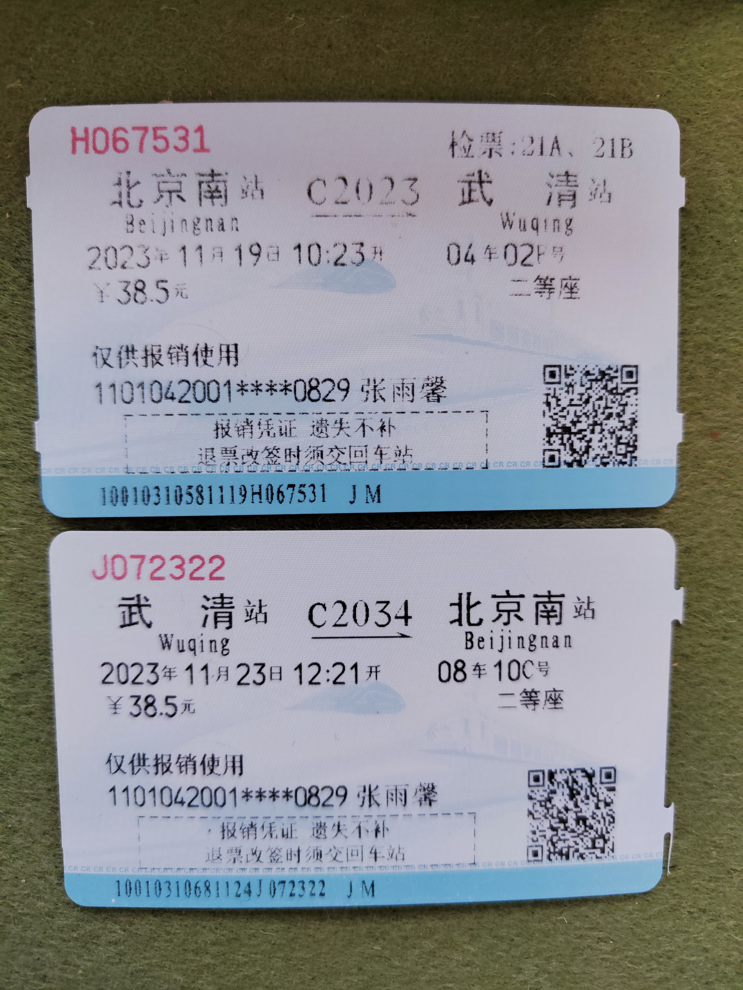
 |  | 姓名: |  | 张雨馨 |  | 职位: | 助理
 |  | 发生地: |  | 天津 |  | 部门: | 会奖6部
 |  | 发生日期: |  | 2023.11.19-2023.11.23 |  | 报销日期: | 2023.00
 |  |  |  |  |  | 团号:

 |  | 出差城市 | 出差起止日期 |  | 每天金额 | 天数 | 合计 | 备注
 | 1 | 天津 | 2023.11.19-2023.11.19 |  | 200.00 | 1.00 | 200.00
 | 2 | 天津 | 2023.11.20-2023.11.23 |  | 100.00 | 4.00 | 400.00
 | 合计 |  |  |  |  | 5.00 | 600.00
 | 报销人: |  |  | 总监： | 合规: |  | 财务：

